使い方
【概要】

 | メールリストを元に、Outlookを利用してまとめて一括メール送信を行うツールです。
 | 各送り先に合わせた本文のアレンジ、添付ファイルも自由に設定可能です。

【条件】

 | このツールは以下の条件が揃っていることを前提条件としております。

 | ・使用するＰＣにマイクロソフトの「Outlook」デスクトップ版がインストールされている。
 | ・「Outlook」のメール送信設定が完了している。
 | ・OutlookとExcelは同じアカウントを利用する。

【使い方】

 | 本ツールの使い方の手順を以下に示します。1. 2. は前後しても問題有りません。

 | 1. メール本文の作成
 | 2. リストの作成
 | （添付ファイルの準備）
 | 3. メール送信

 | 1. メール本文の作成

 |  | "本文"シートを選択し、"テキストボックス"内にメール本文を作成します。（"件名"は2. で設定）
 |  | このとき、送信相手によって内容を変更させたい部分（例：氏名）は以下のように指定します。

 |  | <<("リスト"の項目名)>> (<>は半角）

 |  | また、変更内容の文章は"リスト"シート上で設定します。（⇒2.「リストの作成」を参照）
 |  | 詳細は以下の図を参照。

 |  | テキストボックス内
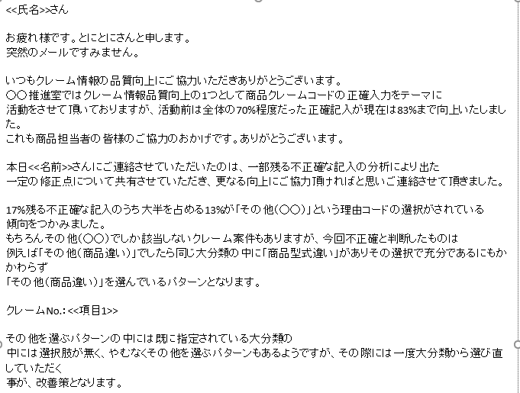
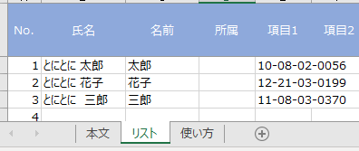
別シートの"リスト"で変更内容を設定

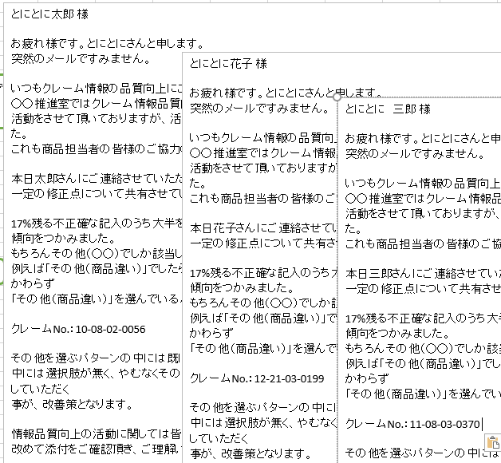
実際にメール送信される文章は
差し変わって送信される

 | 2. リストの作成

本文に関する項目（A～I列）
送信に関する項目（J～P列）
状態に関する項目（Q～S列）

 |  | "リスト"シートを選択し、本文に関する項目（A～I列）、送信に関する項目（J～P列）を適時設定します。
 |  | 1行が1メールに相当します。

 |  | 尚、本文に関する項目（A～I列）は前述"本文"シートのテキストボックスと対応し<<>>で囲われた部分が本文と差し替わります。

 |  | 【添付ファイルがある場合】
 |  | "リスト"シートの添付ファイル①～③（N～P列）を設定する必要が有ります。（※1メール最大3ファイルまで）
 |  | 具体的には該当メール行に"ファイル名"を設定し、1行目にそのファイルの格納フォルダパスを設定します。
例）下記のフォルダ内にあるファイルを添付する

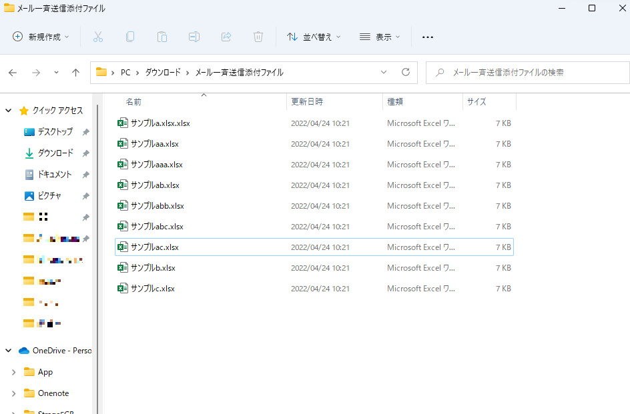

①この辺をクリック

②これをコピー

③フォルダ名を
必要な所に貼り付け

④添付したいファイル名を貼り付け

添付ファイルの種類が多数ある場合

ファイル名の違う添付ファイルの種類がたくさんあり、1個ずつを入力するのが大変な場合、自動入力機能を利用します。

1.添付ファイル群を任意のフォルダにまとめて格納します。

どれかを押す
2.添付ファイル①～③の入力列に対応したフォルダアイコンを押します。

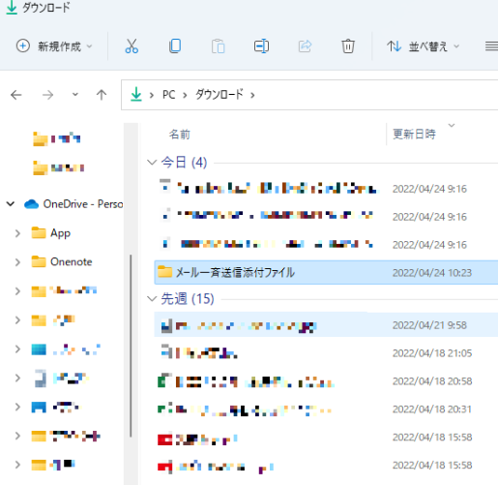
3.格納したフォルダを選択すると1行目にはフォルダパスが、2行目以降にはフォルダ内のファイル名が対応列下方向に書き出しされます。

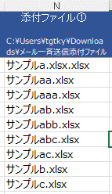
①を押した場合

フォルダパス

ファイル名

4.最後にファイル名の行位置が違う場合は手作業（コピー＆ペースト）で修正します

 | 3. メール送信

 |  | 1. 2. の設定が完了したらメール送信することが出来ます。

 |  | 【実際に送信されるメール文章を確認したい場合】
 |  | "リスト"シートにある「本文確認」アイコンを押すと送信する一番最初のメール文章がウインドウ表示されます。
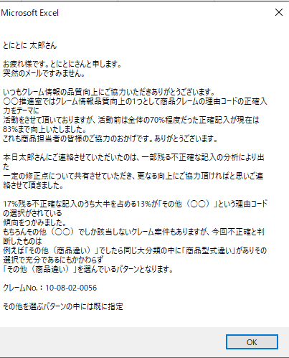

 |  | 【一部送信したくないリストがある場合】
 |  | "リスト"シートの該当行の"不要フラグ"列（Q列）に「1」を入力します。

1を設定したリストはメール送信されない

 |  | "リスト"シートの「送信」ボタンを押します。
 |  | 確認のウインドウが表示されたら「はい」を押します。
 |  | するとメールが一斉送信され、"送信日時"と"ステータス"列が更新される。

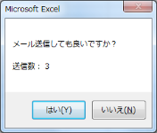
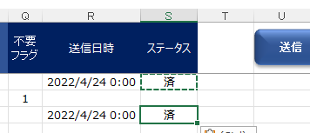
送信中・・・

更新

送信状況は左下で確認できる

"ステータス"の「済」について

ステータスに「済」が表示されている場合、設定されたメールアドレスでメール送信した事を表します。
しかし、メールアドレスの設定に間違いがあり、実際にはメールが届いていない場合でも「済」と表示されるので注意が必要です。
実際の送信可否は受信トレイのエラーメッセージの有無でご確認下さい。

